Sheet1
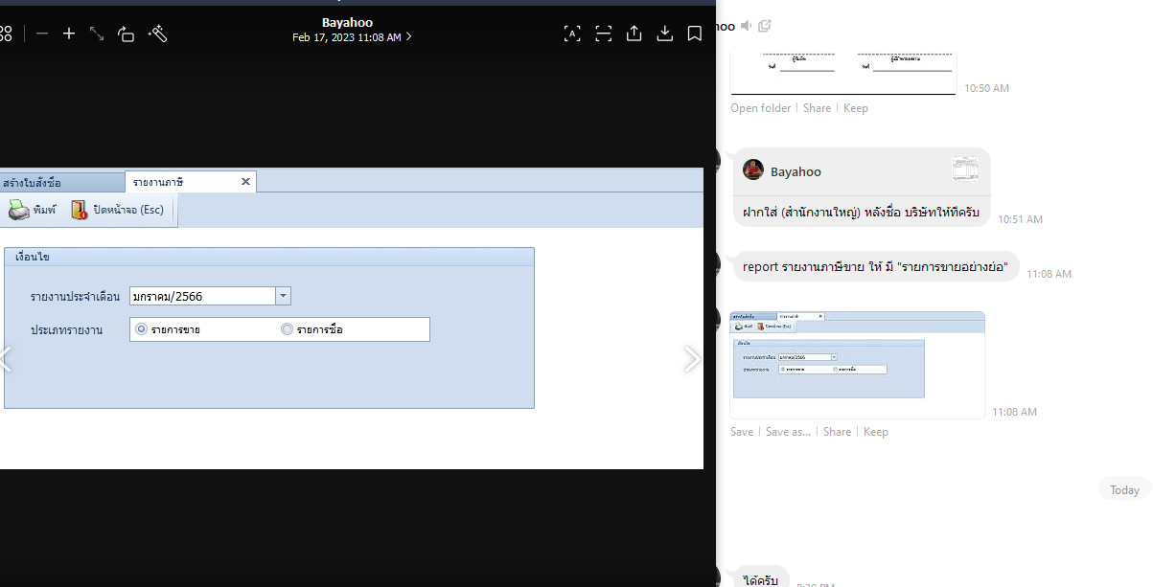
กำหนด%ในการกำหนดราคา ขาย
งานแมส/สรุป | เพิ่มติ๊ก default เพื่อแสดงที่ mass ที่วันส่งของอยู่ในช่วง และยังไม่ดึงเอาทุกหน้า | 5
ทำ เลือก สินค้าและช่องราคาเพื่อทำ catalogได้ | DEP-003 พนักงานขับรถ

Import /export product price จาก sku ซัพ ครั้งแรก อยากให้สามารถ export มา แล้วใส่แก้sku sup เข้าไปได้ครับ
Assign ลค ไปยังเซลล์คนใหม่ อันนี้มี อยู่ในaccount กับ contact แล้ว แต่ไม่สามารถใช่งานได้ เลยอยากแก้ให้ใช้ได้ครับ | แจ้ง admin,คนทำ assign,ผู้จัดทำมพนักงานที่ดูแลลูกค้าคนนี้ / ทำหน้าจอตั้งเวลาแจ้งเตือน
ใบกำกับภาษีอย่างย่อ/แยกหน้าเหมือนออนไล | สรุปงาน ทำตารางด้านข้าง สรุปคนส่งของ ,จำนวนสำเร็จ,ไม่สำเรจ | 3

ส่วนเพิ่ม
กำหนดเกณฑ์ ราคา ลูกค้า | เทสแล้วแจ้งเบย์อีกที
กำหนดราคาจากบริษัท แม่/ลูก1/ลูก2 เวลาลูก2 มาเปิดใบสั่งขายให้ดึงราคาจากแจ้ง จากแม่ หรือเกณฑ์ราคาแม่ | แสดงบริษัทแม่ที่หน้ารายการ | 1
ในหน้าแสดงaccount/contact ให้แสดงบริษัท แม่ด้วยครับ
ประวัติซื้อขายถ้าบริษัทไหน เป็นบริษัทแม่/ลูกกันดึงมาให้เลือกด้วยครับ

ส่วนเดิมที่ขาด
ใบกำกับภาษี/ใบเสร็จฝากทำเต็มฟอร์มครับ ให้ไปเลือกตอนปริ้น | เลือกว่าจะพิมพ์จากรูปแบบของบริษัท | 2
ค้นหาประเภทเอกสาร อยากให้เลือกเลขคำสั่งซื้อได้ด้วยครับ | เพิ่ม column เลที่ใบสั่งซื้อ | 1
ส่วนเปิดใบสั่งขาย เวลาไม่มีบางส่วนแล้วไปใบสั่งจอง ระบบยังมีbugไม่คำนวนให้และเลขคำสั่งซื้อไม่ไปใบสั่งจองนะครับ เช่น สินค้า Aมี10 ใบสั่งขาย 15 ระบบให้เปิดใบจองจะไปจองสินค้า Aแค่ 1ครับ
หน้าแสดงใบสั่งจอง/ใบสั่งขาย/ยืมสินค้า/ใบกำกับ/กำบกับออนไลน์/ใบส่งของ ให้ดึง เลขคำสั่งซื้อมาด้วยครับ
โปรโมชั่นขาย เบย์ฝากเพิ่มกลุ่มลูกค้า เพิ่มหมวดสินค้า และเรื่องclone โปรเดิมมาริ่มใหม่ | ค้นหาลูกค้า เพิ่ม column กลุ่มลูกค้าให้ค้นหาและเลือกทั้งหมดได้ / copy ได้
เพิ่มรายละเอียดโปร ในหน้าแจ้งราคาอยู่หลังpromotion ก็ได้ครับ | เพิ่ม column แสดงรายละเอียดของโปรโมชัน | 0.5
โปรโมชั่นซื้อ ให้cloneได้ด้วยครับ
จำนวนวันประกัน ไป แสดง หน้า สินค้า / ระบบแจ้งราคา /กำหนดราคาสินค้าด้วยนะครับ | ทำหน้า master ไปแสดงที่หน้าสินค้า | 1
ราคาขายจริง

ดึงshopee/lazada (ส่วนนี้ field ไม่ตรงกันครับทั้ง 2แบบฟอร์ม | shopee
 | import ไฟล์เข้า แล้วปอปหน้าจอให้เลือกรายการ ไปทำใบตัดรับชำระ โดย map กับ เลขใบสั่งซื้อ แสดงตัวเลข และยอด diff
 | lazada เหมือนกัน แค่ระบบส่งมาหลาย row ต่อ 1 po ใช้ยอดรวมจากหลายรายงานเทียบกับ invoice ในระบบ
 | เอาข้อมูลจากไฟล์เทียบแสดงให้ดูเฉยๆ ไม่ต้องเก็บเข้า db
 | ใบกำกับ,ส่งของ,ออนไล

